Gitの使い方(コミット)
1.ダウンロードについてはこのサイトが世界一優しいです
https://tech-camp.in/note/4938/

2.SourceTreeでローカルリポジトリを作成する。
ファイル→新規/クローン作成を選択
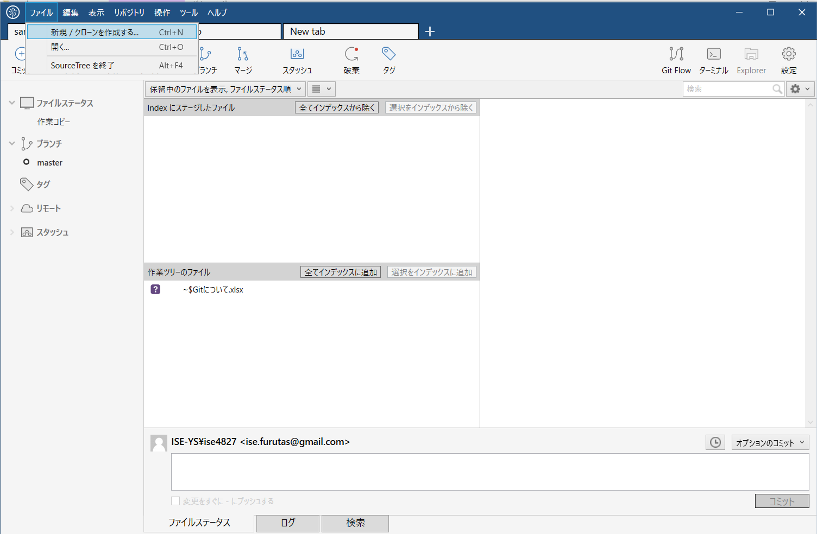

Createタブを押下
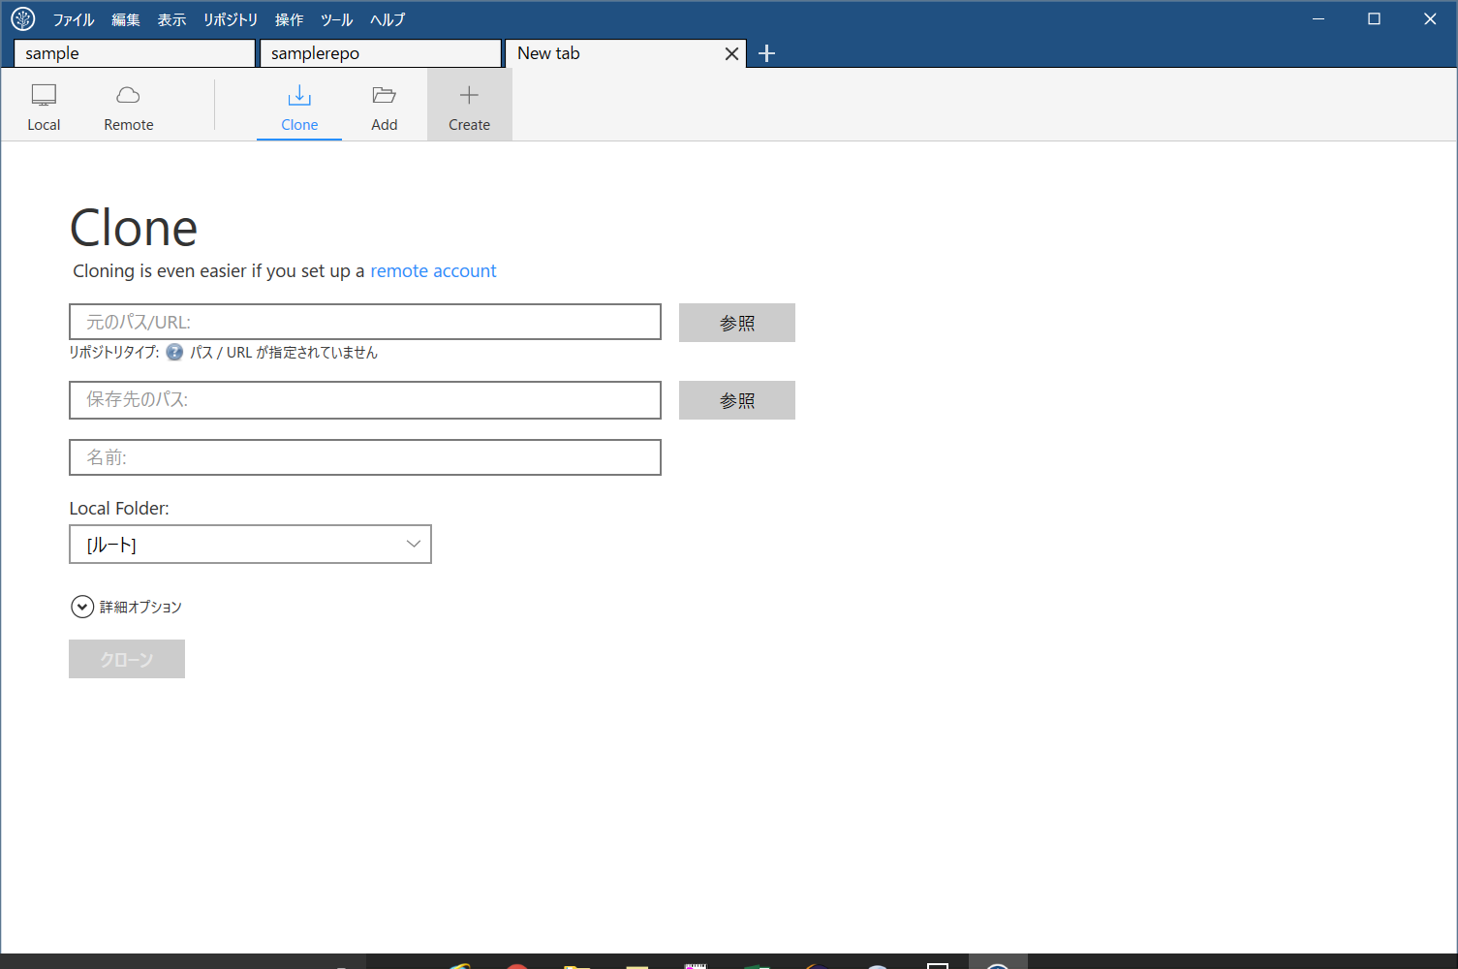

既に作っているフォルダを参照するとメッセージが出るので、
新しいフォルダを作る
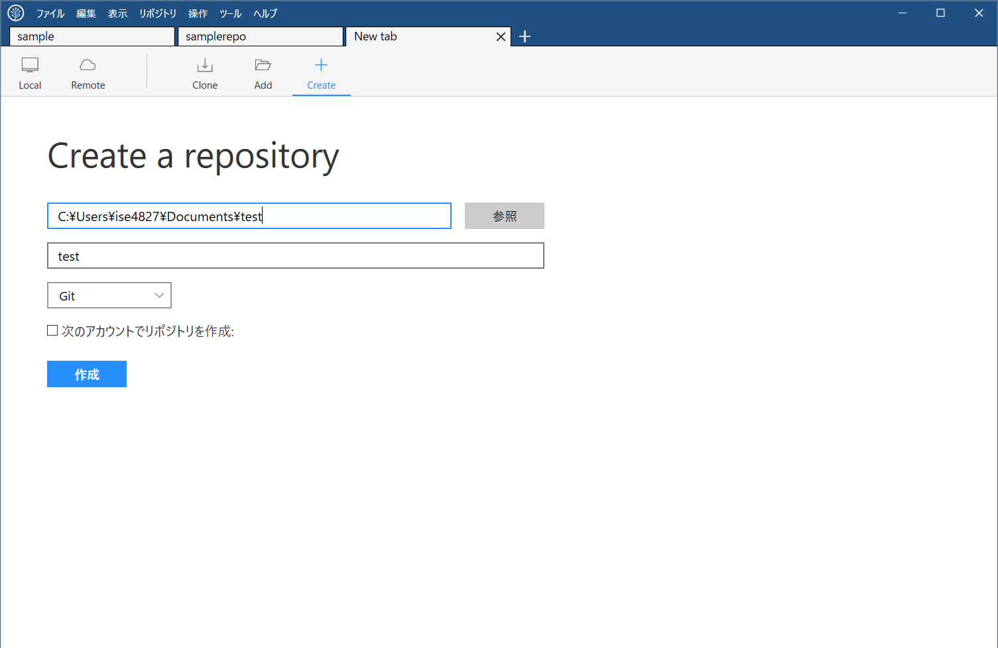

作成したリポジトリにメモを作成
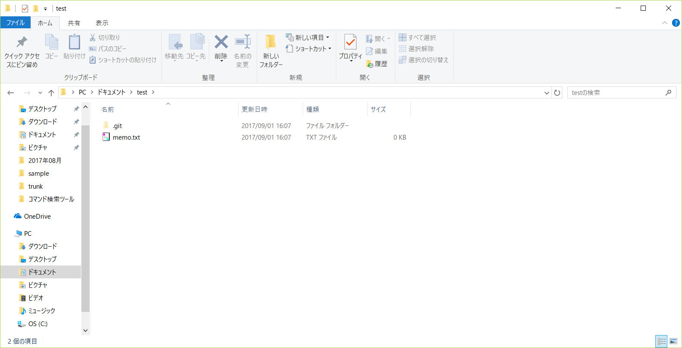

するとSourceTreeが変更ファイルを自動で検知
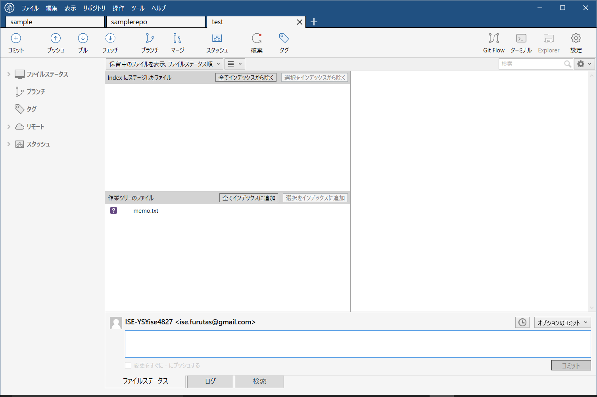

ログ タブを押下
ファイルを選択して、選択をインデックスに追加ボタン

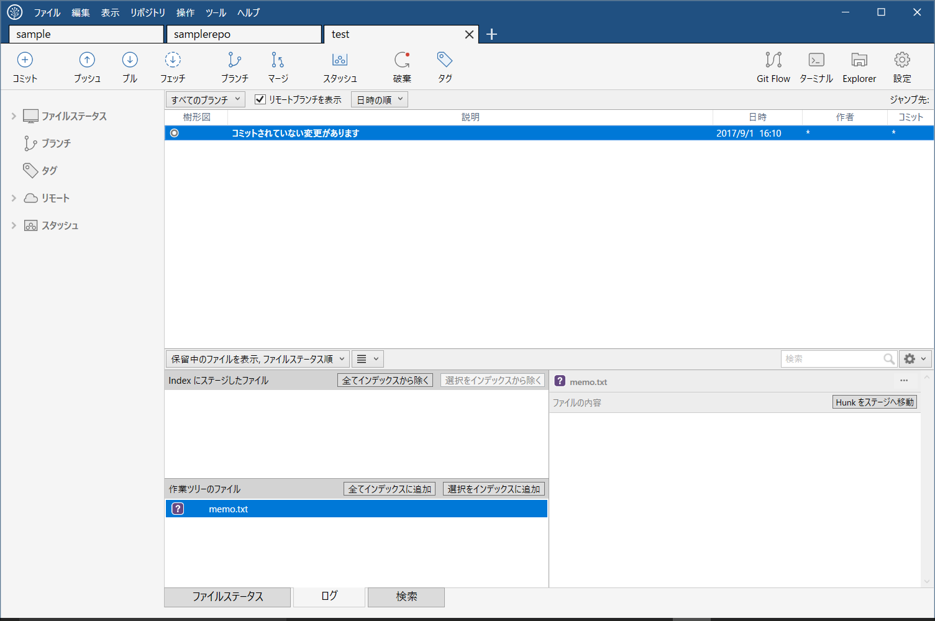

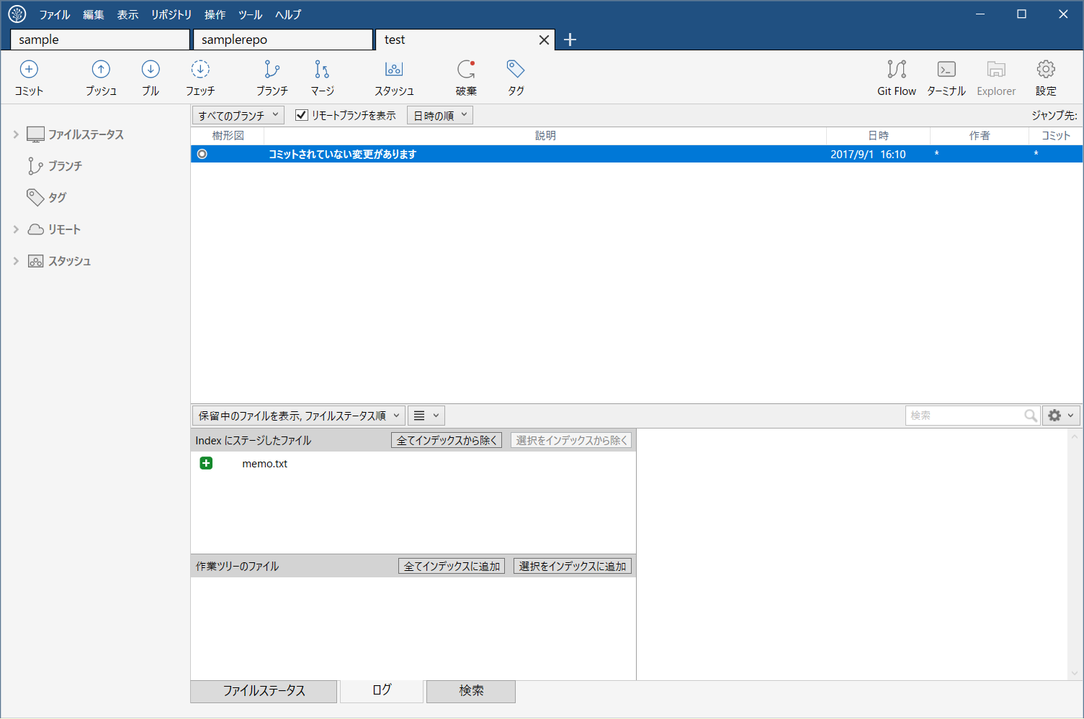

コミットボタンを押下
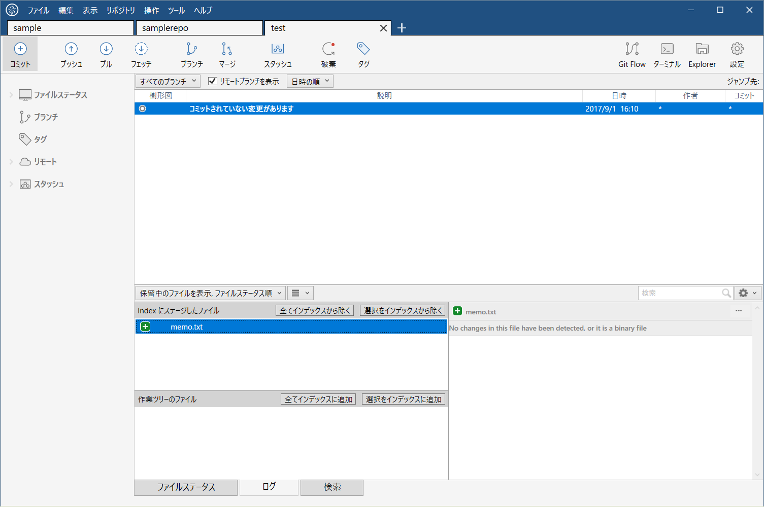

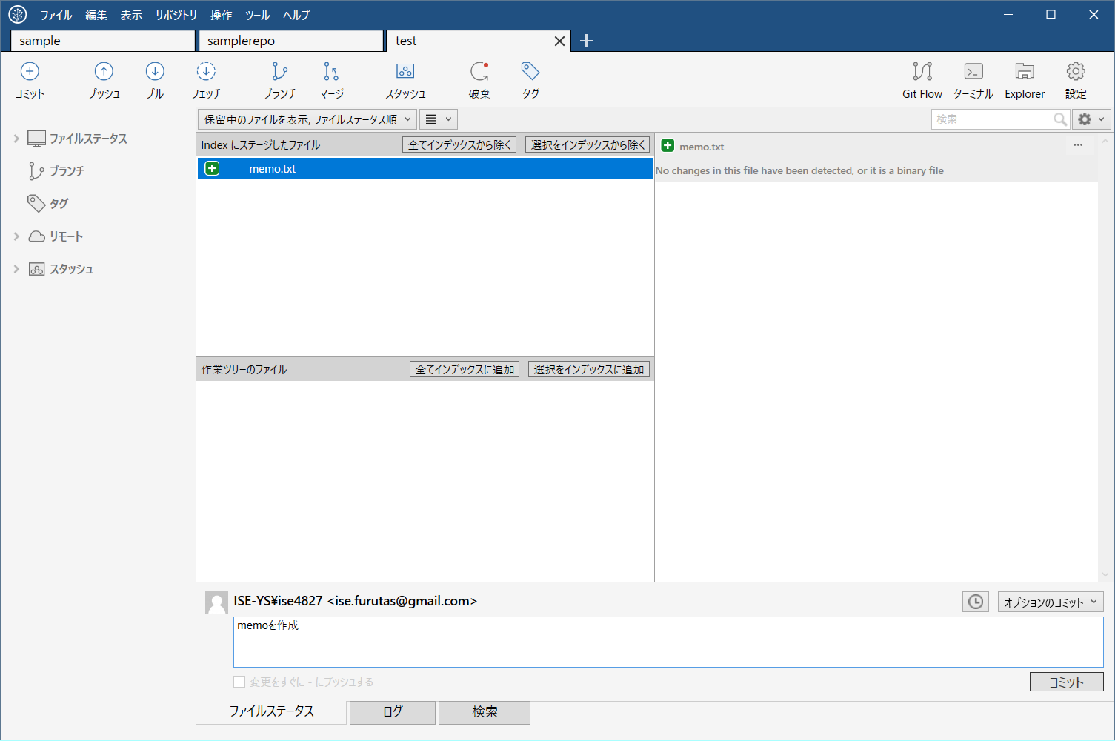
コメントを記入してコメント

